Sheet1
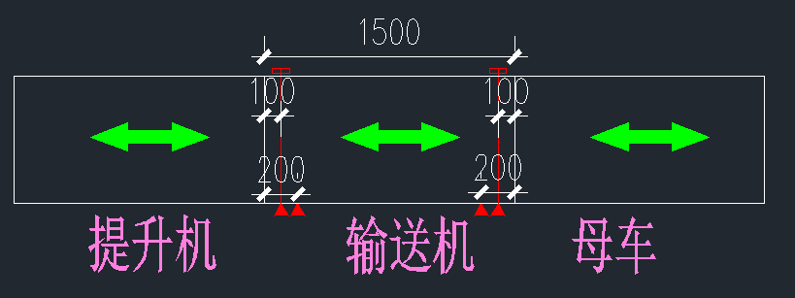
Conveyor Setup Test 输送机设置测试
Ref: 编号 | TEST DESCRIPTION测试描述
1.0 | 手动模式（运行功能，不需要任何载体）
1.1 | 把HMI（现场操作员终端）对应片区或设备切换为手动模式，选中所需测试的输送机。
1.2 | 按下HMI提供的正转按钮控制输送机，测试输送机运行状态。
1.3 | 在要求正转运行时，确认输送机正转运行。
1.4 | 如果可以，在要求反转运行时，确认输送机反转运行。
1.5 | 在松开正反转按钮时候，输送机停止运行。
2.0 | 手动模式（安全功能，配合空托盘测试）
2.1 | 把HMI（现场操作员终端）对应片区或设备切换为手动模式。
2.2 | 通过HMI检测确认超限检测传感器信号正确（信号采用NC常通模式）。
2.3 | 把提升机的轿厢操控到对应楼层，并确认有本楼层到位信号。
2.4 | 选中输送机并向提升机方向输送托盘，遮挡超限检测传感器时，输送机不会停止。
2.5 | 把提升机轿厢提升或者下降到对应楼层5CM的地方,并确认没有本楼层到位信号。
2.6 | 选中输送机并向提升机方向输送托盘，遮挡超限检测传感器时，输送机立刻停止。
2.7 | 把提升机的轿厢操控到非对应楼层，并确认有相应楼层到位信号。
2.8 | 选中输送机并向提升机方向输送托盘，遮挡超限检测传感器时，输送机立刻停止。
2.9 | 顺序测试和提升机接口的所有输送机。
2.10 | 本测试同样适用于和母车、RGV等移动设备接口的超限保护功能。
3.0 | 自动模式（需要空托盘）
3.1 | 根据需求模拟所有流程的测试运行。
3.2 | 实际运行，已完全满足工艺流程的需求。
4.0 | 传感器安装位置要求
4.1 | 针对1200的托盘，要求设备长度不低于1500，可按下图要求配置。
4.2 | 如果输送设备长度大于1500，把多余的长度分配给两端，这样更安全。

